화면정의서
항목 | 내용 | 항목 | 내용
화면 ID | adminScreen_001 | 화면 ID | userScreen_001
화면명 | 관리자 화면 | 화면명 | 챗봇 서비스 메인 페이지
화면 목적 | RDB(MySQL)의 데이터를 벡터 DB(Chroma)로 임베딩(C), 수정(U), 삭제(D) 하고, 어떤 데이터가 있는지 조회(R)할 수 있는 화면 | 화면 목적 | url 접속 후 뜨는 첫 메인 페이지
입력 항목 | 조회 조건, 실행 요청, 대상 선택, 확인/응답 | 입력 항목 | 대화 시작
출력 항목 | 데이터 표시, 상태 및 결과 | 출력 항목
주요 버튼/기능 | 조회 도메인 선택 드롭다운, 필터링 검색어 입력창, 데이터 임베딩/업데이트/삭제 버튼(단일 + 배치 선택가능), 데이터 목록의 체크 포인트 | 주요 버튼/기능 | 대화 시작 버튼
호출 API 목록 | GET : /manager, /manager/main/{domain}, /manager/sub/{domain}/{pk} POST : /manager/{domain}, /manager/{domain}/batch PATCH : /manager/{domain}, /manager/{domain}/batch DELETE : /manager/{domain}, /manager/{domain}/batch | 호출 API 목록 | GET : /
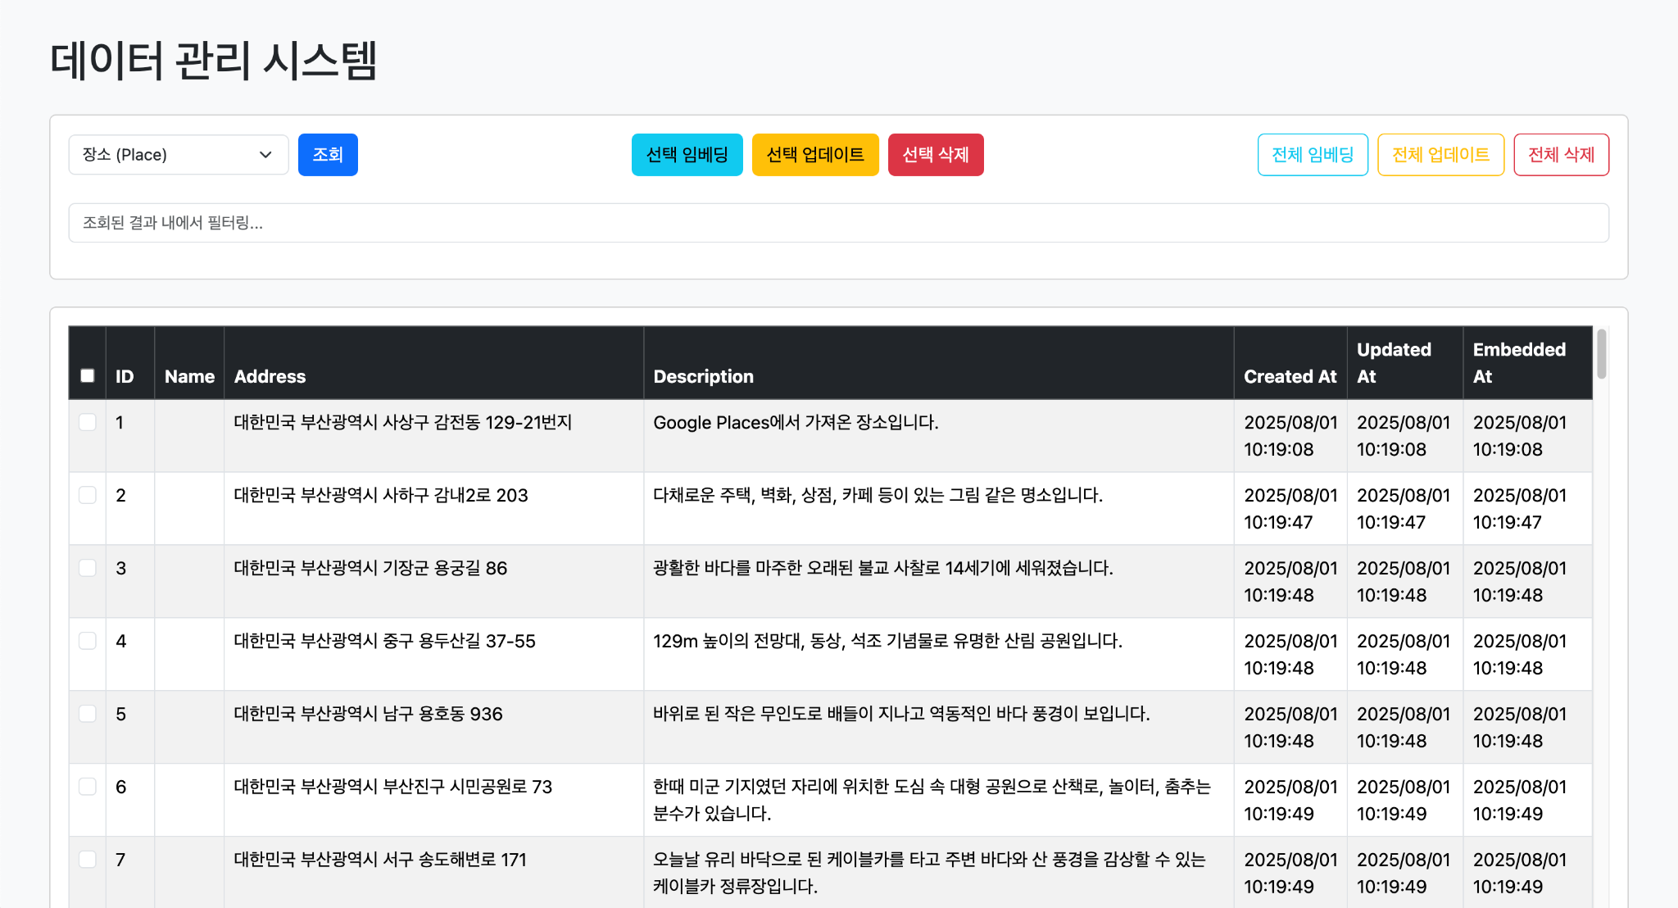

 |  | 항목 | 내용
 |  | 화면 ID | userScreen_002
 |  | 화면명 | 챗봇 서비스 기능 페이지
 |  | 화면 목적 | 챗봇과 대화를 나누며 여행 계획을 수립할 수 있다.
 |  | 입력 항목 | 여행 목적지, 식당, 숙소
 |  | 출력 항목 | 챗봇 답변, 사용자 답변
 |  | 주요 버튼/기능 | 전송 버튼
 |  | 호출 API 목록

벤치마킹 사이트
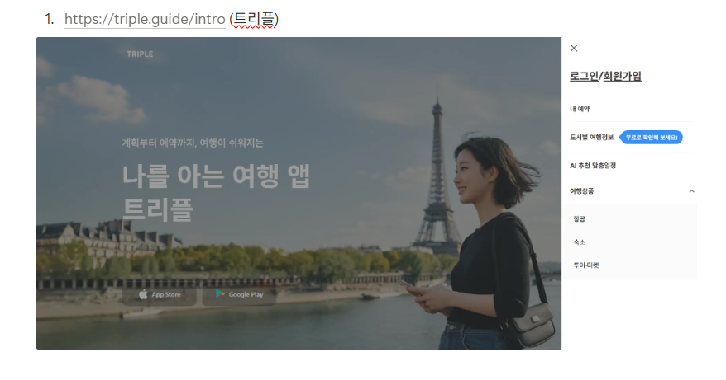
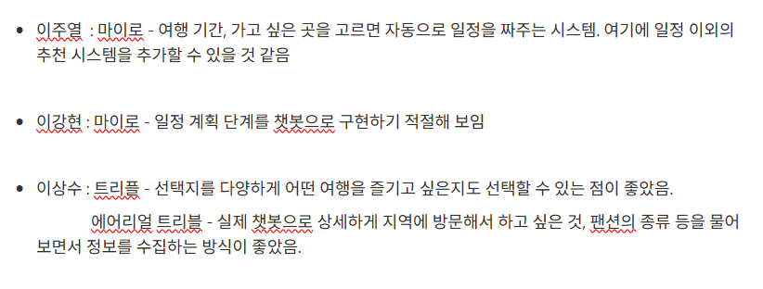
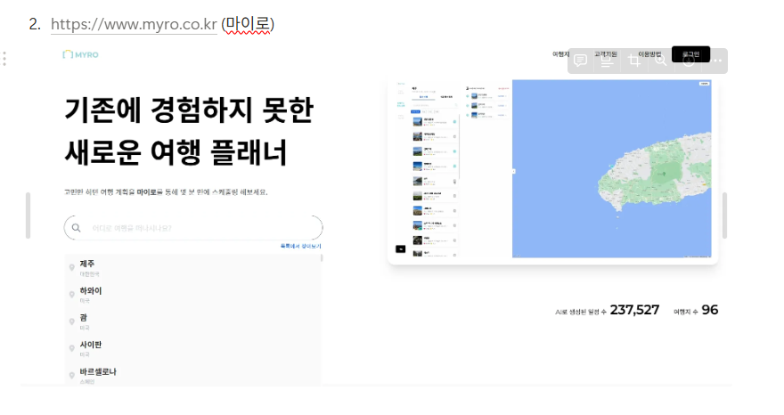
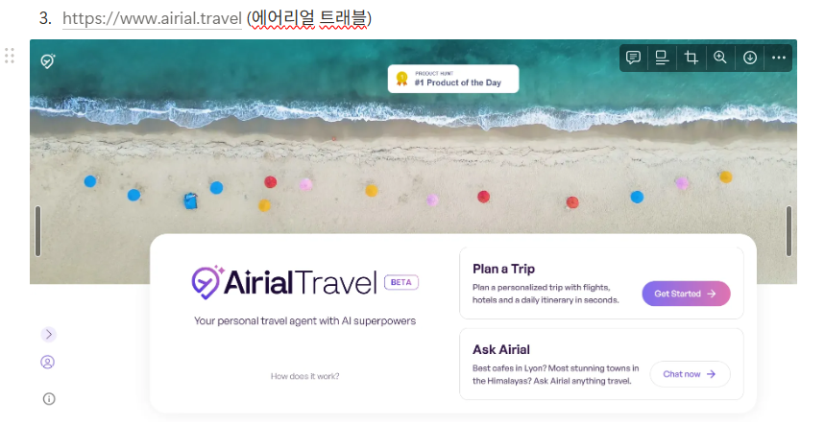
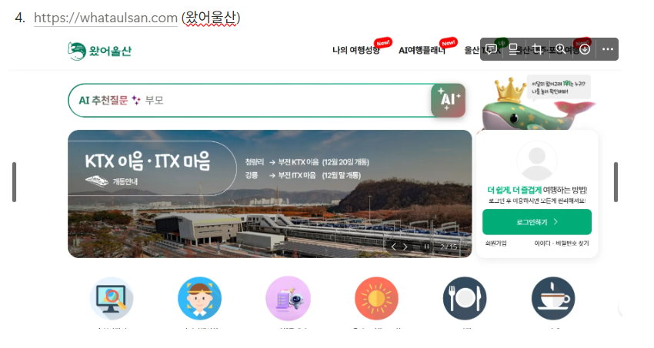
벤치마킹 사이트 : 에어리얼 트리블 | 챗봇: 여행지 추천, 일정 계획, 예산 계산 |  | 선택 사항 : 사용 가능 예산에 맞게 플래너 조율
https://www.airial.travel/chat | 콜봇: 복잡한 여행 상담, 긴급 상황 대응

선정 이유 | 여행지 추천, 일정 계획, 예산 계산 | 챗지피티 스타일
대화형 방식으로 여행 정보를 수집하고 일정을 구성하는 챗봇 시스템이 직관적이고 만족도가 높았음. 참고하기 좋은 이상적인 형태

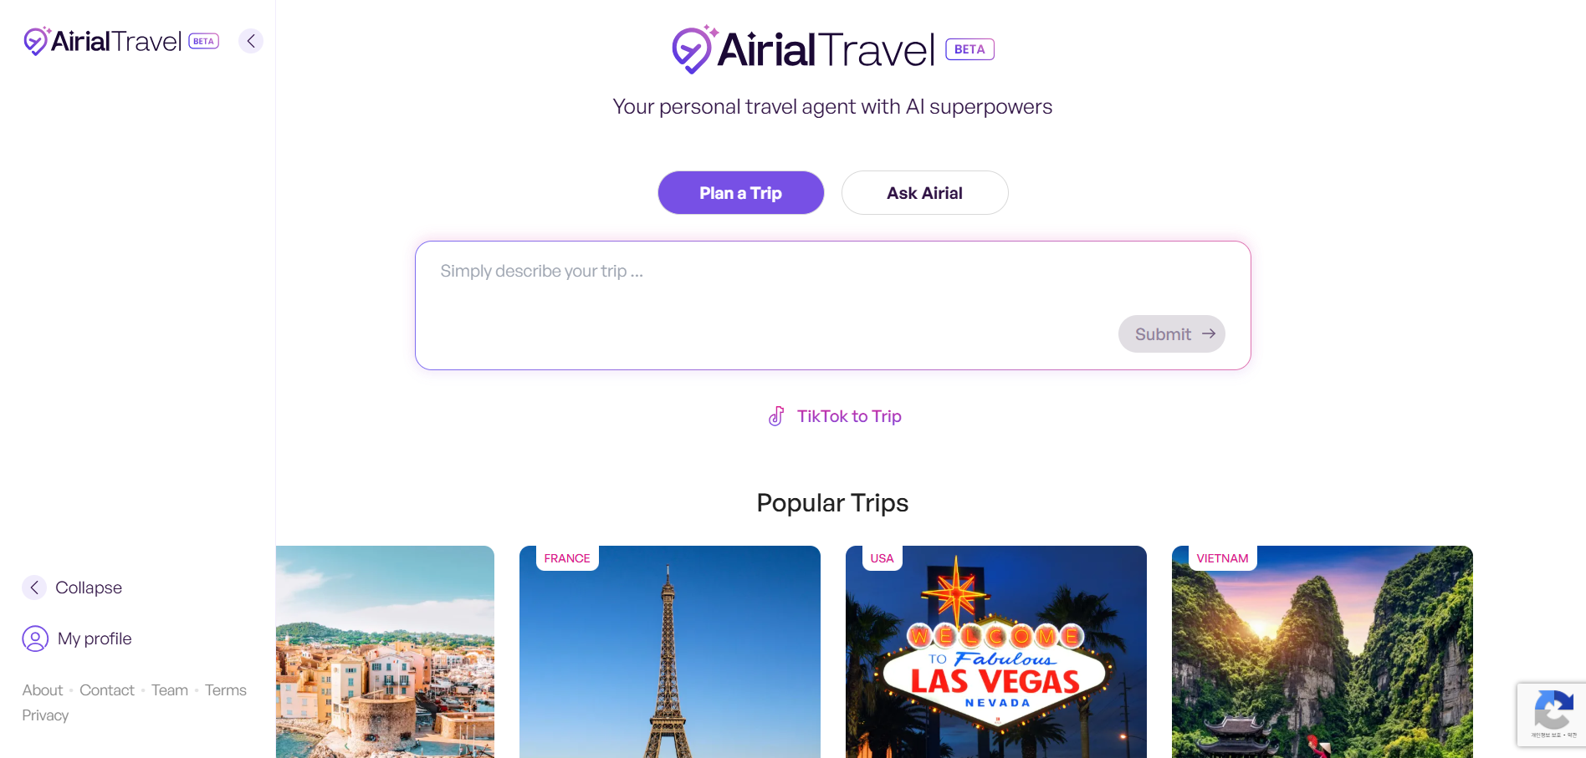

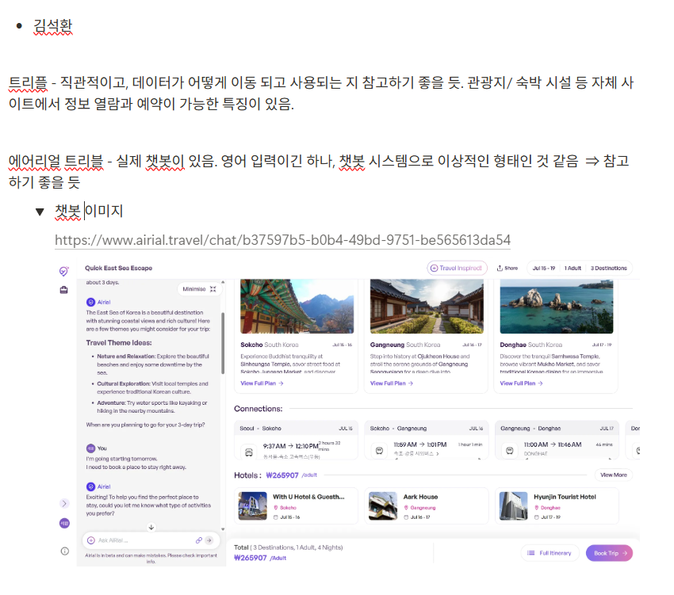

벤치마킹 사이트 후보

